P1
清水港 貿易概況

【令和6年12月】 |  |  |  |  |  |  |  |  |  |  |  |  |  |  |  |  | （単位：百万円、％）
区 分 |  | 輸 出 額 |  |  |  | 輸 入 額 |  |  |  | 輸出入額 |  |  |  | 差引額(▲は輸入超過）
 |  | 前年同期比 |  | 管内比 |  | 前年同期比 |  | 管内比 |  | 前年同期比 |  | 管内比 |  | 前年同期比 |  | 管内比
清水港 |  |  | 199,281 |  |  |  | 117,508 |  |  |  | 316,789 |  |  |  | 81,773
 |  | 97.2 |  | 8.4 |  | 107.3 |  | 9.4 |  | 100.7 |  | 8.7 |  | 85.7 |  | －
名古屋税関 管 内 |  |  | 2,374,724 |  |  |  | 1,247,412 |  |  |  | 3,622,136 |  |  |  | 1,127,312
 |  | 104.0 |  | － |  | 105.5 |  | － |  | 104.5 |  | － |  | 102.3 |  | －

【推移】 |  |  |  |  |  |  |  |  |  |  |  |  |  |  |  |  | （単位：百万円、％）
期 間 |  | 輸 出 額 |  |  |  | 輸 入 額 |  |  |  | 輸出入額 |  |  |  | 差引額(▲は輸入超過）
 |  | 金 額 |  |  | 前 年 同期比 | 金 額 |  |  | 前 年 同期比 | 金 額 |  |  | 前 年 同期比 | 金 額 |  |  | 前 年 同期比
令和2年 |  |  | 1,668,437 |  | 91.5 |  | 918,357 |  | 89.9 |  | 2,586,794 |  | 90.9 |  | 750,079 |  | 93.5
令和3年 |  |  | 2,029,830 |  | 121.7 |  | 1,085,042 |  | 118.2 |  | 3,114,872 |  | 120.4 |  | 944,789 |  | 126.0
令和4年 |  |  | 2,249,511 |  | 110.8 |  | 1,448,837 |  | 133.5 |  | 3,698,348 |  | 118.7 |  | 800,675 |  | 84.7
令和5年 |  |  | 2,234,847 |  | 99.3 |  | 1,395,711 |  | 96.3 |  | 3,630,557 |  | 98.2 |  | 839,136 |  | 104.8
令和6年 |  |  | 2,156,524 |  | 96.5 |  | 1,358,191 |  | 97.3 |  | 3,514,715 |  | 96.8 |  | 798,333 |  | 95.1
令和5年 | 上期 |  | 1,068,885 |  | 103.9 |  | 740,393 |  | 109.5 |  | 1,809,278 |  | 106.1 |  | 328,491 |  | 93.1
令和5年 | 下期 |  | 1,165,962 |  | 95.5 |  | 655,317 |  | 84.8 |  | 1,821,279 |  | 91.4 |  | 510,645 |  | 114.0
令和6年 | 上期 |  | 1,053,196 |  | 98.5 |  | 693,486 |  | 93.7 |  | 1,746,683 |  | 96.5 |  | 359,710 |  | 109.5
令和6年 | 下期 |  | 1,103,328 |  | 94.6 |  | 664,705 |  | 101.4 |  | 1,768,032 |  | 97.1 |  | 438,623 |  | 85.9
令和5年 | １月 |  | 150,921 |  | 109.8 |  | 131,463 |  | 134.8 |  | 282,384 |  | 120.2 |  | 19,458 |  | 48.7
 | ２月 |  | 180,354 |  | 114.1 |  | 128,975 |  | 136.6 |  | 309,328 |  | 122.5 |  | 51,379 |  | 80.7
 | ３月 |  | 194,902 |  | 97.7 |  | 127,012 |  | 122.3 |  | 321,914 |  | 106.1 |  | 67,891 |  | 71.0
 | ４月 |  | 193,115 |  | 104.2 |  | 118,471 |  | 88.5 |  | 311,586 |  | 97.6 |  | 74,644 |  | 145.3
 | ５月 |  | 164,182 |  | 103.2 |  | 116,054 |  | 98.4 |  | 280,236 |  | 101.1 |  | 48,127 |  | 116.8
 | ６月 |  | 185,411 |  | 97.7 |  | 118,419 |  | 92.1 |  | 303,830 |  | 95.4 |  | 66,992 |  | 109.7
 | ７月 |  | 198,068 |  | 98.2 |  | 105,822 |  | 94.7 |  | 303,890 |  | 96.9 |  | 92,245 |  | 102.4
 | ８月 |  | 166,719 |  | 91.2 |  | 101,289 |  | 82.9 |  | 268,008 |  | 87.9 |  | 65,429 |  | 108.1
 | ９月 |  | 192,479 |  | 103.4 |  | 109,653 |  | 88.3 |  | 302,133 |  | 97.3 |  | 82,826 |  | 133.5
 | 10月 |  | 204,683 |  | 94.0 |  | 111,389 |  | 80.5 |  | 316,073 |  | 88.7 |  | 93,294 |  | 117.7
 | 11月 |  | 199,094 |  | 93.5 |  | 117,608 |  | 88.2 |  | 316,702 |  | 91.4 |  | 81,486 |  | 102.4
 | 12月 |  | 204,919 |  | 93.6 |  | 109,555 |  | 76.8 |  | 314,474 |  | 87.0 |  | 95,364 |  | 124.9
令和6年 | １月 |  | 151,966 |  | 100.7 |  | 143,688 |  | 109.3 |  | 295,654 |  | 104.7 |  | 8,278 |  | 42.5
 | ２月 |  | 177,685 |  | 98.5 |  | 104,215 |  | 80.8 |  | 281,900 |  | 91.1 |  | 73,470 |  | 143.0
 | ３月 |  | 191,047 |  | 98.0 |  | 97,970 |  | 77.1 |  | 289,017 |  | 89.8 |  | 93,076 |  | 137.1
 | ４月 |  | 184,653 |  | 95.6 |  | 115,293 |  | 97.3 |  | 299,946 |  | 96.3 |  | 69,360 |  | 92.9
 | ５月 |  | 166,098 |  | 101.2 |  | 125,011 |  | 107.7 |  | 291,109 |  | 103.9 |  | 41,088 |  | 85.4
 | ６月 |  | 181,747 |  | 98.0 |  | 107,309 |  | 90.6 |  | 289,056 |  | 95.1 |  | 74,439 |  | 111.1
 | ７月 |  | 204,161 |  | 103.1 |  | 119,739 |  | 113.2 |  | 323,900 |  | 106.6 |  | 84,422 |  | 91.5
 | ８月 |  | 169,989 |  | 102.0 |  | 107,828 |  | 106.5 |  | 277,817 |  | 103.7 |  | 62,162 |  | 95.0
 | ９月 |  | 179,109 |  | 93.1 |  | 109,846 |  | 100.2 |  | 288,955 |  | 95.6 |  | 69,263 |  | 83.6
 | 10月 |  | 174,935 |  | 85.5 |  | 108,424 |  | 97.3 |  | 283,359 |  | 89.6 |  | 66,511 |  | 71.3
 | 11月 |  | 175,852 |  | 88.3 |  | 101,360 |  | 86.2 |  | 277,212 |  | 87.5 |  | 74,492 |  | 91.4
 | 12月 |  | 199,281 |  | 97.2 |  | 117,508 |  | 107.3 |  | 316,789 |  | 100.7 |  | 81,773 |  | 85.7
・令和5年以前：確定値
・令和6年：輸出の11月分並びに輸入、輸出入及び差引の10月分以前は、確報値
・管内比とは、清水港が名古屋税関管内に占める割合

【推移グラフ】
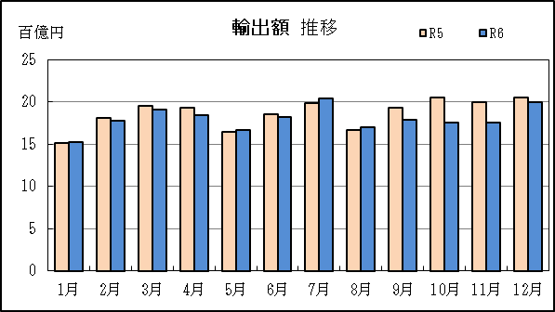
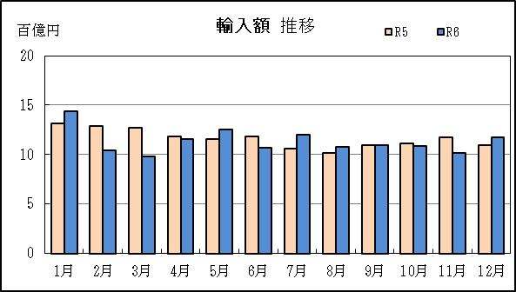

P5
田子の浦港 貿易概況

【令和6年12月】 |  |  |  |  |  |  |  |  |  |  |  |  |  |  |  |  | （単位：百万円、％）
区 分 |  | 輸 出 額 |  |  |  | 輸 入 額 |  |  |  | 輸出入額 |  |  |  | 差引額(▲は輸入超過）
 |  | 前年同期比 |  | 管内比 |  | 前年同期比 |  | 管内比 |  | 前年同期比 |  | 管内比 |  | 前年同期比 |  | 管内比
田子の浦港 |  |  | 1,161 |  |  |  | 1,972 |  |  |  | 3,133 |  |  |  | ▲ 811
 |  | 129.7 |  | 0.0 |  | 70.5 |  | 0.2 |  | 84.9 |  | 0.1 |  | 42.6 |  | －
名古屋税関 管 内 |  |  | 2,374,724 |  |  |  | 1,247,412 |  |  |  | 3,622,136 |  |  |  | 1,127,312
 |  | 104.0 |  | － |  | 105.5 |  | － |  | 104.5 |  | － |  | 102.3 |  | －

【推移】 |  |  |  |  |  |  |  |  |  |  |  |  |  |  |  |  | （単位：百万円、％）
期 間 |  | 輸 出 額 |  |  |  | 輸 入 額 |  |  |  | 輸出入額 |  |  |  | 差引額(▲は輸入超過）
 |  | 金 額 |  |  | 前 年 同期比 | 金 額 |  |  | 前 年 同期比 | 金 額 |  |  | 前 年 同期比 | 金 額 |  |  | 前 年 同期比
令和2年 |  |  | 11,143 |  | 97.8 |  | 21,490 |  | 87.0 |  | 32,632 |  | 90.4 |  | ▲ 10,347 |  | 77.8
令和3年 |  |  | 11,038 |  | 99.1 |  | 28,411 |  | 132.2 |  | 39,449 |  | 120.9 |  | ▲ 17,374 |  | 167.9
令和4年 |  |  | 10,914 |  | 98.9 |  | 38,077 |  | 134.0 |  | 48,991 |  | 124.2 |  | ▲ 27,162 |  | 156.3
令和5年 |  |  | 10,647 |  | 97.6 |  | 35,771 |  | 93.9 |  | 46,418 |  | 94.7 |  | ▲ 25,124 |  | 92.5
令和6年 |  |  | 11,632 |  | 109.2 |  | 34,122 |  | 95.4 |  | 45,754 |  | 98.6 |  | ▲ 22,491 |  | 89.5
令和5年 | 上期 |  | 5,213 |  | 82.7 |  | 18,164 |  | 129.4 |  | 23,377 |  | 115.0 |  | ▲ 12,950 |  | 167.5
令和5年 | 下期 |  | 5,434 |  | 117.8 |  | 17,607 |  | 73.2 |  | 23,041 |  | 80.4 |  | ▲ 12,174 |  | 62.6
令和6年 | 上期 |  | 6,102 |  | 117.1 |  | 18,602 |  | 102.4 |  | 24,705 |  | 105.7 |  | ▲ 12,500 |  | 96.5
令和6年 | 下期 |  | 5,529 |  | 101.8 |  | 15,520 |  | 88.1 |  | 21,049 |  | 91.4 |  | ▲ 9,991 |  | 82.1
令和5年 | １月 |  | 549 |  | 69.4 |  | 2,261 |  | 93.7 |  | 2,810 |  | 87.7 |  | ▲ 1,712 |  | 105.6
 | ２月 |  | 646 |  | 56.7 |  | 2,838 |  | 364.3 |  | 3,484 |  | 181.6 |  | ▲ 2,192 |  | －
 | ３月 |  | 791 |  | 64.7 |  | 3,549 |  | 129.1 |  | 4,340 |  | 109.3 |  | ▲ 2,758 |  | 180.5
 | ４月 |  | 878 |  | 93.6 |  | 1,424 |  | 68.0 |  | 2,303 |  | 75.9 |  | ▲ 546 |  | 47.2
 | ５月 |  | 1,298 |  | 150.3 |  | 4,408 |  | 229.7 |  | 5,706 |  | 205.1 |  | ▲ 3,110 |  | 294.8
 | ６月 |  | 1,051 |  | 77.9 |  | 3,684 |  | 90.3 |  | 4,735 |  | 87.2 |  | ▲ 2,633 |  | 96.5
 | ７月 |  | 758 |  | 147.6 |  | 3,393 |  | 57.4 |  | 4,151 |  | 64.6 |  | ▲ 2,635 |  | 48.8
 | ８月 |  | 832 |  | 60.7 |  | 3,217 |  | 96.6 |  | 4,050 |  | 86.2 |  | ▲ 2,385 |  | 121.7
 | ９月 |  | 904 |  | 166.8 |  | 2,554 |  | 44.0 |  | 3,458 |  | 54.5 |  | ▲ 1,650 |  | 31.4
 | 10月 |  | 1,225 |  | 162.9 |  | 2,635 |  | 187.2 |  | 3,859 |  | 178.8 |  | ▲ 1,410 |  | 215.1
 | 11月 |  | 820 |  | 96.0 |  | 3,011 |  | 66.3 |  | 3,831 |  | 71.0 |  | ▲ 2,191 |  | 59.4
 | 12月 |  | 895 |  | 154.4 |  | 2,797 |  | 91.7 |  | 3,692 |  | 101.7 |  | ▲ 1,902 |  | 77.0
令和6年 | １月 |  | 533 |  | 97.2 |  | 1,358 |  | 60.1 |  | 1,891 |  | 67.3 |  | ▲ 824 |  | 48.2
 | ２月 |  | 871 |  | 134.9 |  | 4,705 |  | 165.8 |  | 5,576 |  | 160.1 |  | ▲ 3,834 |  | 174.9
 | ３月 |  | 1,348 |  | 170.5 |  | 3,435 |  | 96.8 |  | 4,783 |  | 110.2 |  | ▲ 2,087 |  | 75.7
 | ４月 |  | 1,245 |  | 141.7 |  | 2,862 |  | 200.9 |  | 4,107 |  | 178.4 |  | ▲ 1,617 |  | 296.2
 | ５月 |  | 790 |  | 60.9 |  | 3,747 |  | 85.0 |  | 4,537 |  | 79.5 |  | ▲ 2,957 |  | 95.1
 | ６月 |  | 1,314 |  | 125.1 |  | 2,495 |  | 67.7 |  | 3,810 |  | 80.5 |  | ▲ 1,181 |  | 44.9
 | ７月 |  | 777 |  | 102.6 |  | 3,338 |  | 98.4 |  | 4,115 |  | 99.2 |  | ▲ 2,561 |  | 97.2
 | ８月 |  | 800 |  | 96.1 |  | 2,968 |  | 92.3 |  | 3,768 |  | 93.1 |  | ▲ 2,169 |  | 90.9
 | ９月 |  | 1,020 |  | 112.8 |  | 2,425 |  | 95.0 |  | 3,445 |  | 99.6 |  | ▲ 1,406 |  | 85.2
 | 10月 |  | 940 |  | 76.8 |  | 2,892 |  | 109.8 |  | 3,832 |  | 99.3 |  | ▲ 1,952 |  | 138.4
 | 11月 |  | 831 |  | 101.4 |  | 1,923 |  | 63.9 |  | 2,755 |  | 71.9 |  | ▲ 1,092 |  | 49.8
 | 12月 |  | 1,161 |  | 129.7 |  | 1,972 |  | 70.5 |  | 3,133 |  | 84.9 |  | ▲ 811 |  | 42.6
・令和5年以前：確定値
・令和6年：輸出の11月分並びに輸入、輸出入及び差引の10月分以前は、確報値
・管内比とは、田子の浦港が名古屋税関管内に占める割合

【推移グラフ】
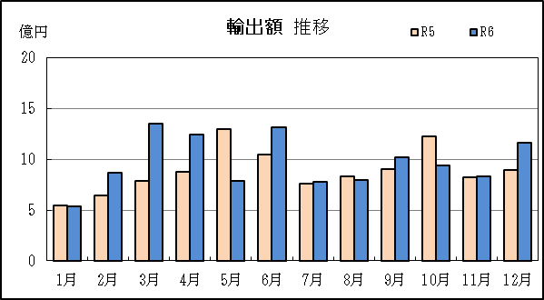
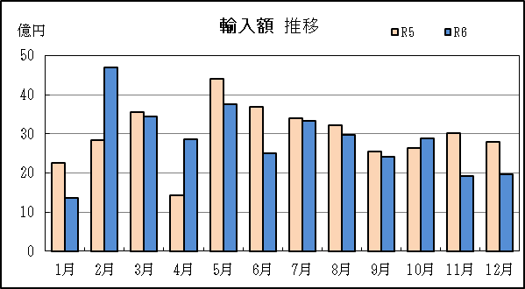

P8
御前崎港 貿易概況

【令和6年12月】 |  |  |  |  |  |  |  |  |  |  |  |  |  |  |  |  | （単位：百万円、％）
区 分 |  | 輸 出 額 |  |  |  | 輸 入 額 |  |  |  | 輸出入額 |  |  |  | 差引額(▲は輸入超過）
 |  | 前年同期比 |  | 管内比 |  | 前年同期比 |  | 管内比 |  | 前年同期比 |  | 管内比 |  | 前年同期比 |  | 管内比
御前崎港 |  |  | 41,572 |  |  |  | 1,305 |  |  |  | 42,877 |  |  |  | 40,267
 |  | 138.9 |  | 1.8 |  | 108.4 |  | 0.1 |  | 137.7 |  | 1.2 |  | 140.2 |  | －
名古屋税関 管 内 |  |  | 2,374,724 |  |  |  | 1,247,412 |  |  |  | 3,622,136 |  |  |  | 1,127,312
 |  | 104.0 |  | － |  | 105.5 |  | － |  | 104.5 |  | － |  | 102.3 |  | －

【推移】 |  |  |  |  |  |  |  |  |  |  |  |  |  |  |  |  | （単位：百万円、％）
期 間 |  | 輸 出 額 |  |  |  | 輸 入 額 |  |  |  | 輸出入額 |  |  |  | 差引額(▲は輸入超過）
 |  | 金 額 |  |  | 前 年 同期比 | 金 額 |  |  | 前 年 同期比 | 金 額 |  |  | 前 年 同期比 | 金 額 |  |  | 前 年 同期比
令和2年 |  |  | 298,067 |  | 105.4 |  | 17,315 |  | 69.8 |  | 315,382 |  | 102.5 |  | 280,753 |  | 108.8
令和3年 |  |  | 366,073 |  | 122.8 |  | 23,288 |  | 134.5 |  | 389,361 |  | 123.5 |  | 342,785 |  | 122.1
令和4年 |  |  | 327,018 |  | 89.3 |  | 31,531 |  | 135.4 |  | 358,549 |  | 92.1 |  | 295,487 |  | 86.2
令和5年 |  |  | 408,215 |  | 124.8 |  | 24,926 |  | 79.1 |  | 433,140 |  | 120.8 |  | 383,289 |  | 129.7
令和6年 |  |  | 448,999 |  | 110.0 |  | 25,093 |  | 100.7 |  | 474,092 |  | 109.5 |  | 423,907 |  | 110.6
...
 | ９月 |  | 37,029 |  | 99.0 |  | 3,958 |  | 213.5 |  | 40,987 |  | 104.4 |  | 33,071 |  | 93.0
 | 10月 |  | 36,637 |  | 82.9 |  | 2,063 |  | 68.5 |  | 38,700 |  | 81.9 |  | 34,575 |  | 83.9
 | 11月 |  | 29,099 |  | 76.1 |  | 1,538 |  | 70.3 |  | 30,637 |  | 75.8 |  | 27,562 |  | 76.4
 | 12月 |  | 41,572 |  | 138.9 |  | 1,305 |  | 108.4 |  | 42,877 |  | 137.7 |  | 40,267 |  | 140.2
・令和5年以前：確定値
・令和6年：輸出の11月分並びに輸入、輸出入及び差引の10月分以前は、確報値
・管内比とは、御前崎港が名古屋税関管内に占める割合

【推移グラフ】
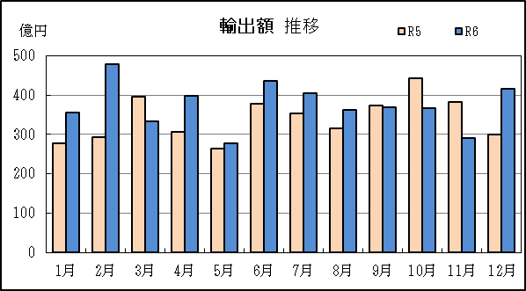
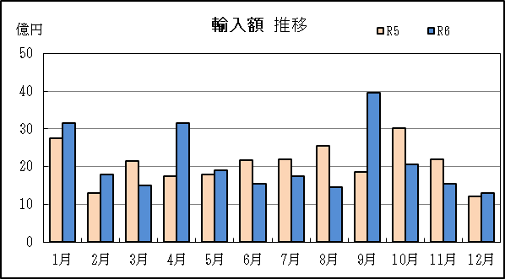

P11
...
【推移】 |  |  |  |  |  |  |  |  | （単位：百万円、％）
 | ９月 | － | － | － | － | － | － | － | －
 | 10月 | － | － | － | － | － | － | － | －
 | 11月 | － | － | － | － | － | － | － | －
 | 12月 | － | 全減 | － | － | － | 全減 | － | 全減
・令和5年以前：確定値
・令和6年：輸出の11月分並びに輸入、輸出入及び差引の10月分以前は、確報値
・管内比とは、静岡空港が名古屋税関管内に占める割合

【推移グラフ】
